Apresentação
Matriz Insumo-Produto 2019 - Rio de Janeiro
O projeto de construção da Matriz Insumo-Produto do Estado do Rio de Janeiro (MIP-RJ) para o ano de 2019 foi resultado de convênio de cooperação técnica entre a Assembleia Legislativa do Rio de Janeiro (ALERJ) e duas Universidades, a Universidade Federal do Rio de Janeiro (UFRJ) e a Universidade Federal Rural do Rio de Janeiro (UFRRJ). O projeto contou ainda com a parceria no fornecimento de informações por parte do Centro Estadual de Estatísticas, Pesquisas e Formação de Servidores do Rio de Janeiro (CEPERJ) e da Secretaria de Estado de Fazenda do Rio de Janeiro (SEFAZ-RJ).
A base de dados do projeto é formada pelas tabelas e matrizes de informação abaixo listadas, disponibilizadas em diferentes níveis de agregação.
a) Tabelas de Recursos e Usos (TRU) disponibilizadas nos níveis de agregação de 12 produtos e atividades, 16 produtos e atividades, 102 produtos e 56 atividades e 104 produtos e 56 atividades.
b) Tabelas de Passagem.
b.1) Tabela de destino dos impostos sobre produtos;
b.2) Tabela de destino das margens de comércio;
b.3) Tabela de destino das margens de transporte;
b.4) Tabela de demanda de produtos importados de outras unidades da federação (UF);
b.5) Tabela de demanda de produtos importados do resto do mundo;
b.6) Tabela de demanda pela produção do Rio de Janeiro a preços básicos.
As tabelas de passagem são disponibilizadas nos níveis de agregação de 12 produtos e atividades, 16 produtos e atividades, e 102 produtos e 56 atividades.
c) As matrizes que compõem a base de dados da versão básica do Modelo Insumo-Produto:
c.1) Matriz de coeficientes técnicos de insumos produzidos no RJ (locais);
c.2) Matriz de coeficientes técnicos de insumos importados de outras UF;
c.3) Matriz de coeficientes técnicos de insumos importados do resto do mundo;
c.4) Matriz de participação de mercado (Market Share);
c.5) Matriz de coeficientes técnicos intersetoriais;
c.6) Matriz de impacto intersetorial de Leontief.
As matrizes de coeficientes técnicos de insumos são disponibilizadas nos níveis de agregação de 12 produtos e atividades, 16 produtos e atividades, e 102 produtos e 56 atividades.
As matrizes de participação de mercado são apresentadas nas dimensões de 12 atividades por 12 produtos, 16 atividades por 16 produtos e 56 atividades por 102 produtos.
As matrizes de intersetoriais de coeficientes técnicos (locais) e de impacto são disponibilizadas nos níveis de agregação de 12, 16 e 56 atividades.
Coube à equipe técnica do projeto a elaboração das tabelas e matrizes arroladas acima. A metodologia e as bases de dados usadas na construção MIP-RJ 2019 são descritas no relatório do projeto.
Referenciar como:
ASSEMBLEIA LEGISLATIVA DO RIO DE JANEIRO (ALERJ); UNIVERSIDADE FEDERAL DO RIO DE JANEIRO (UFRJ); UNIVERSIDADE FEDERAL RURAL DO RIO DE JANEIRO (UFRRJ). Tabelas de Recursos e Usos, Tabelas de Passagem e Matriz Insumo-Produto do Estado do Rio de Janeiro 2019 (MIP-RJ), Rio de Janeiro, 2022.
Equipe técnica da UFRJ
Fabio Freitas (Coordenador)
Esther Dweck (Coordenadora adjunta)
Roberto Olinto Ramos (Pesquisador)
Frederico Sérgio Cunha (Pesquisador)
Guilherme Haluska (Pesquisador)
Isabella Meyer (Assistente de pesquisa - mestranda)
Felipe Moraes Cornélio (Assitente de pesquisa - doutorando)
Marcelo Tonon (Assitente de pesquisa - doutorando)
Equipe técnica da UFRRJ
Joilson de Assis Cabral (Coordenador)
Maria Viviana Cabral (Coordenadora Adjunta)
Luciana da Silva Ferreira (Pesquisadora)
Everlam Elias Montibeler (Pesquisadora)
Daniel Ribeiro de Oliveira (Pesquisadora)
Paulo Vitor dos Santos Lima (Assitente de pesquisa - mestrando)
Matheus de Andrade Santos (Assitente de pesquisa - mestrando)
Juan da Silva Barcelos de Campos (Assitente de pesquisa - mestrando)
Marcela Lima da Silva (Assitente de pesquisa - graduanda)
Emanuele Victoria da Silva Teixeira (Assitente de pesquisa - graduanda)

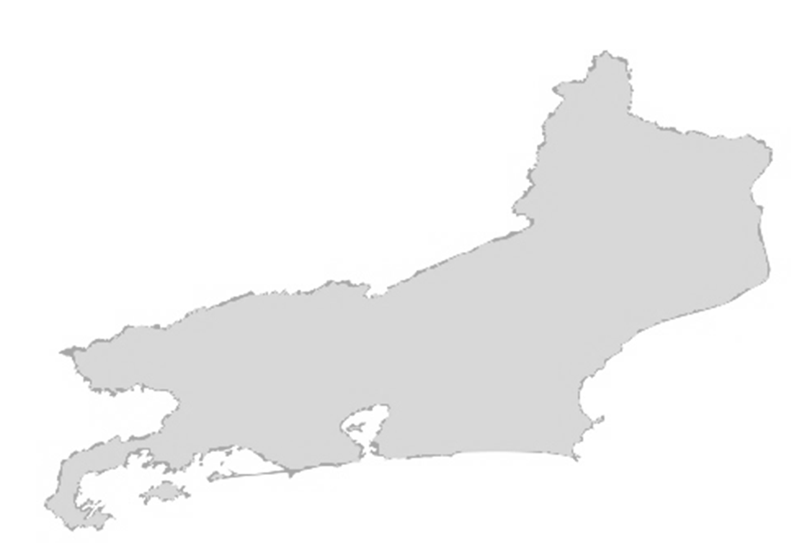

MIP-RJ

